Vsual Stadio
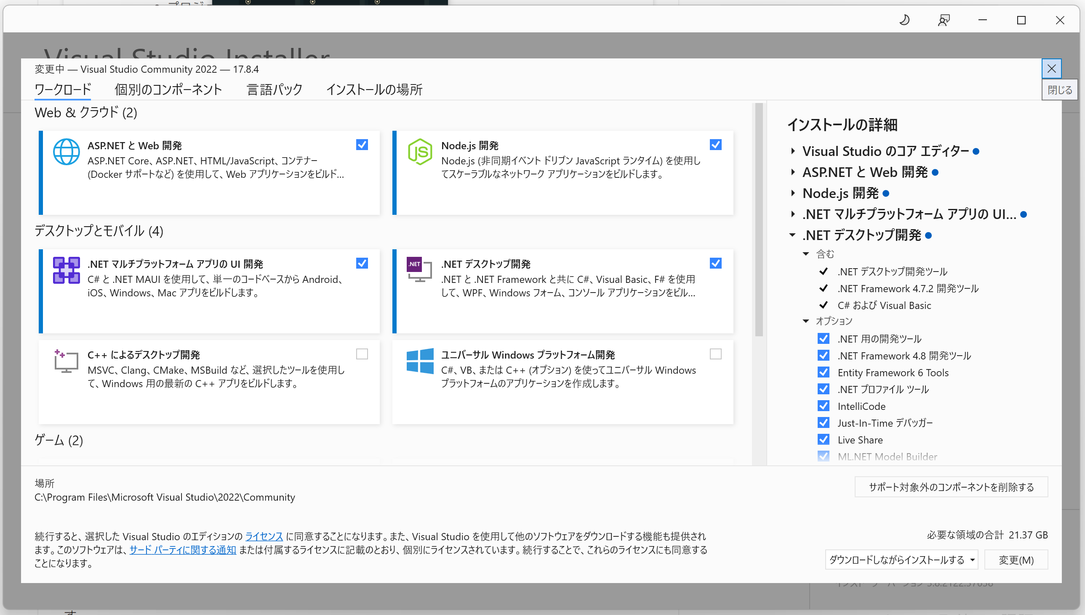
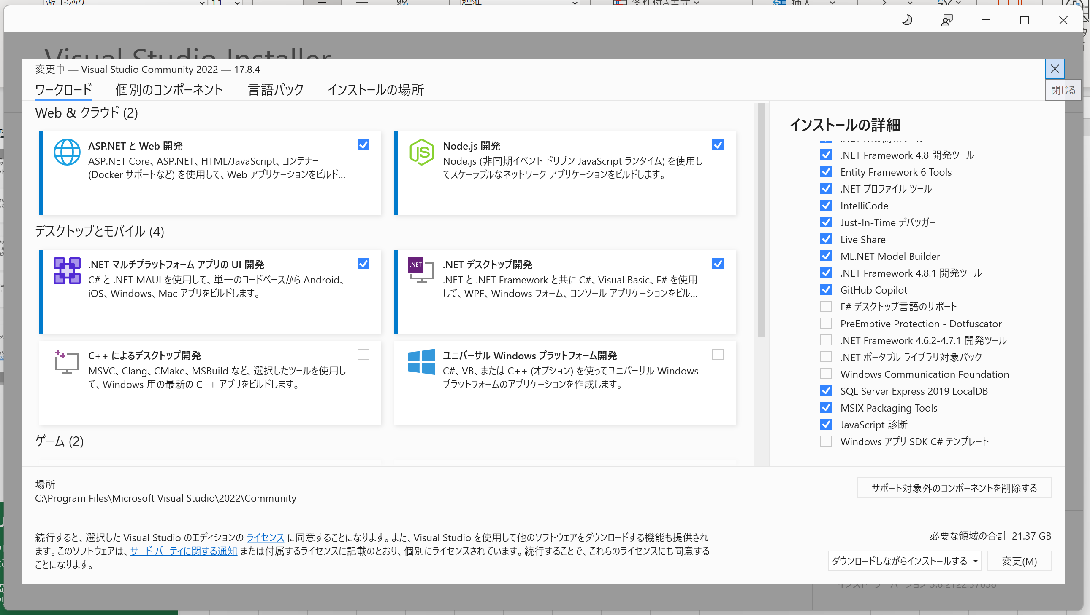
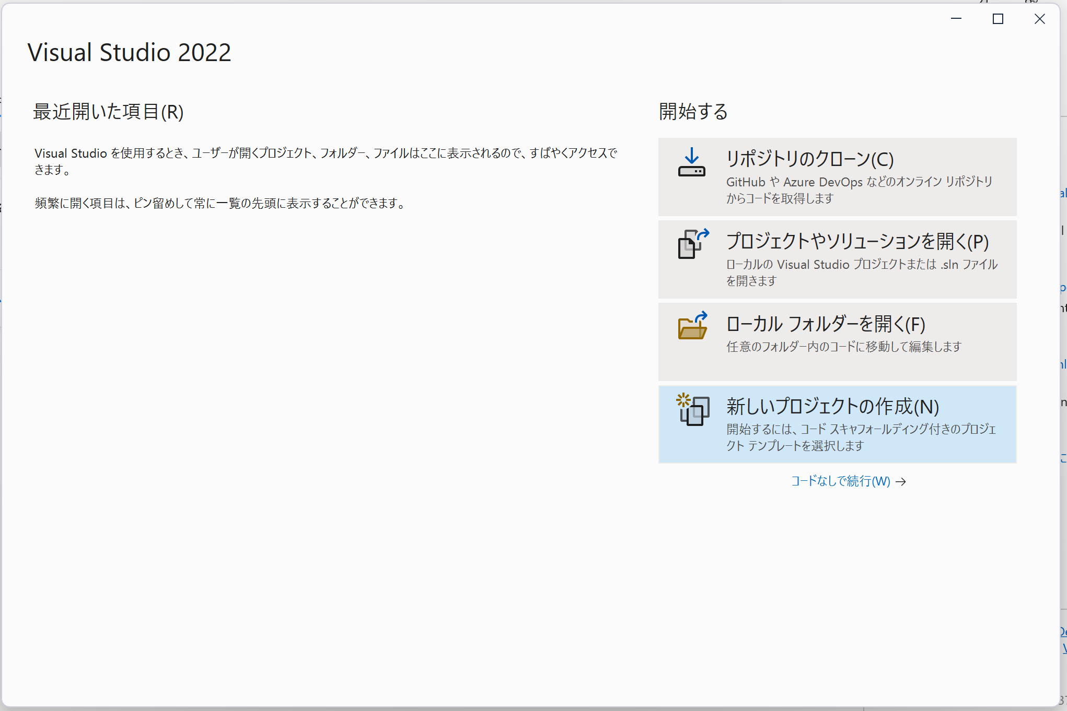
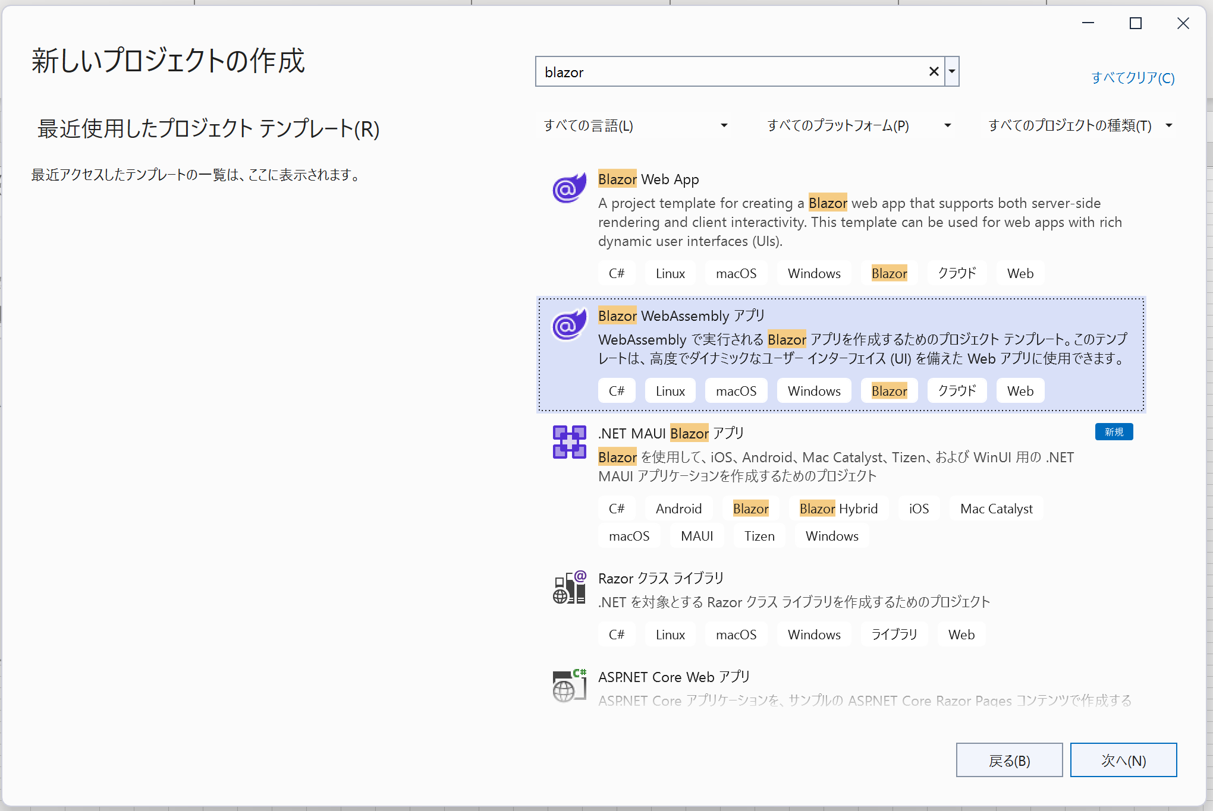
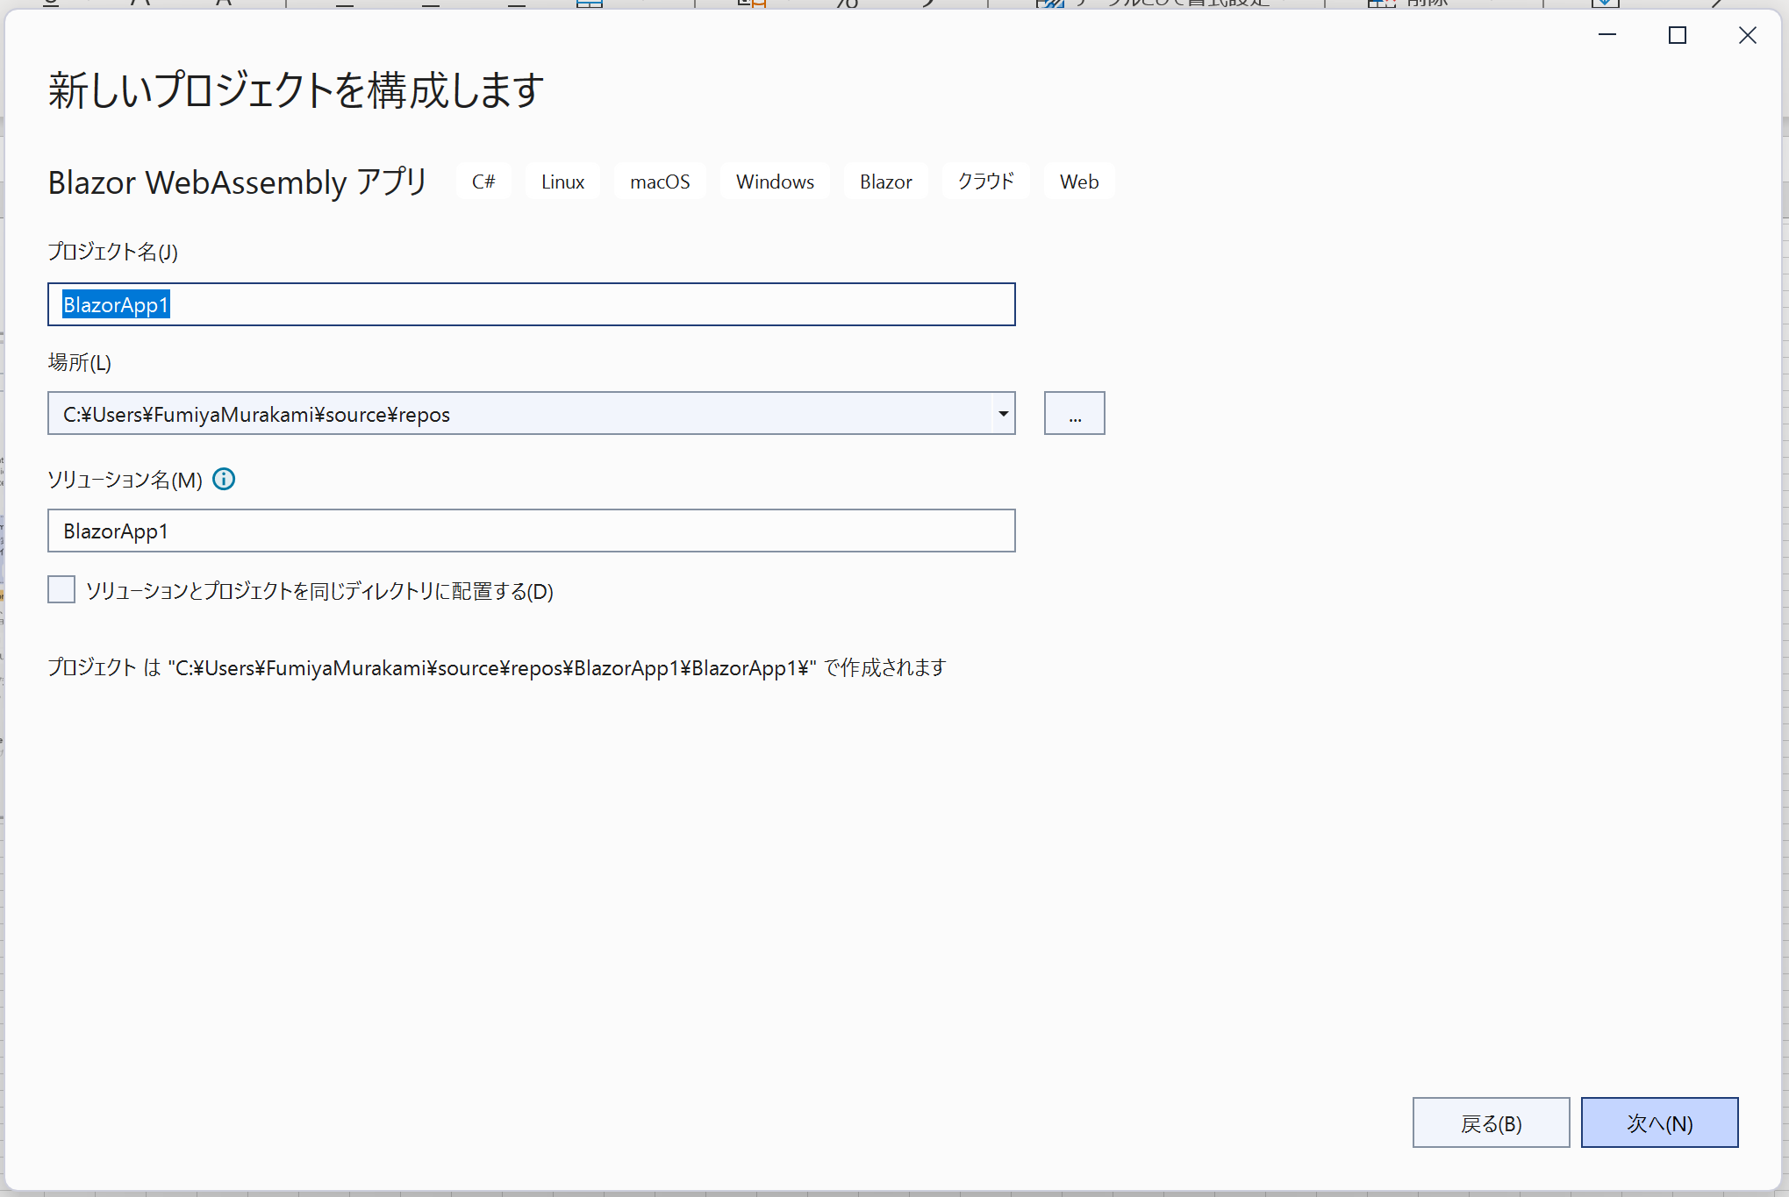
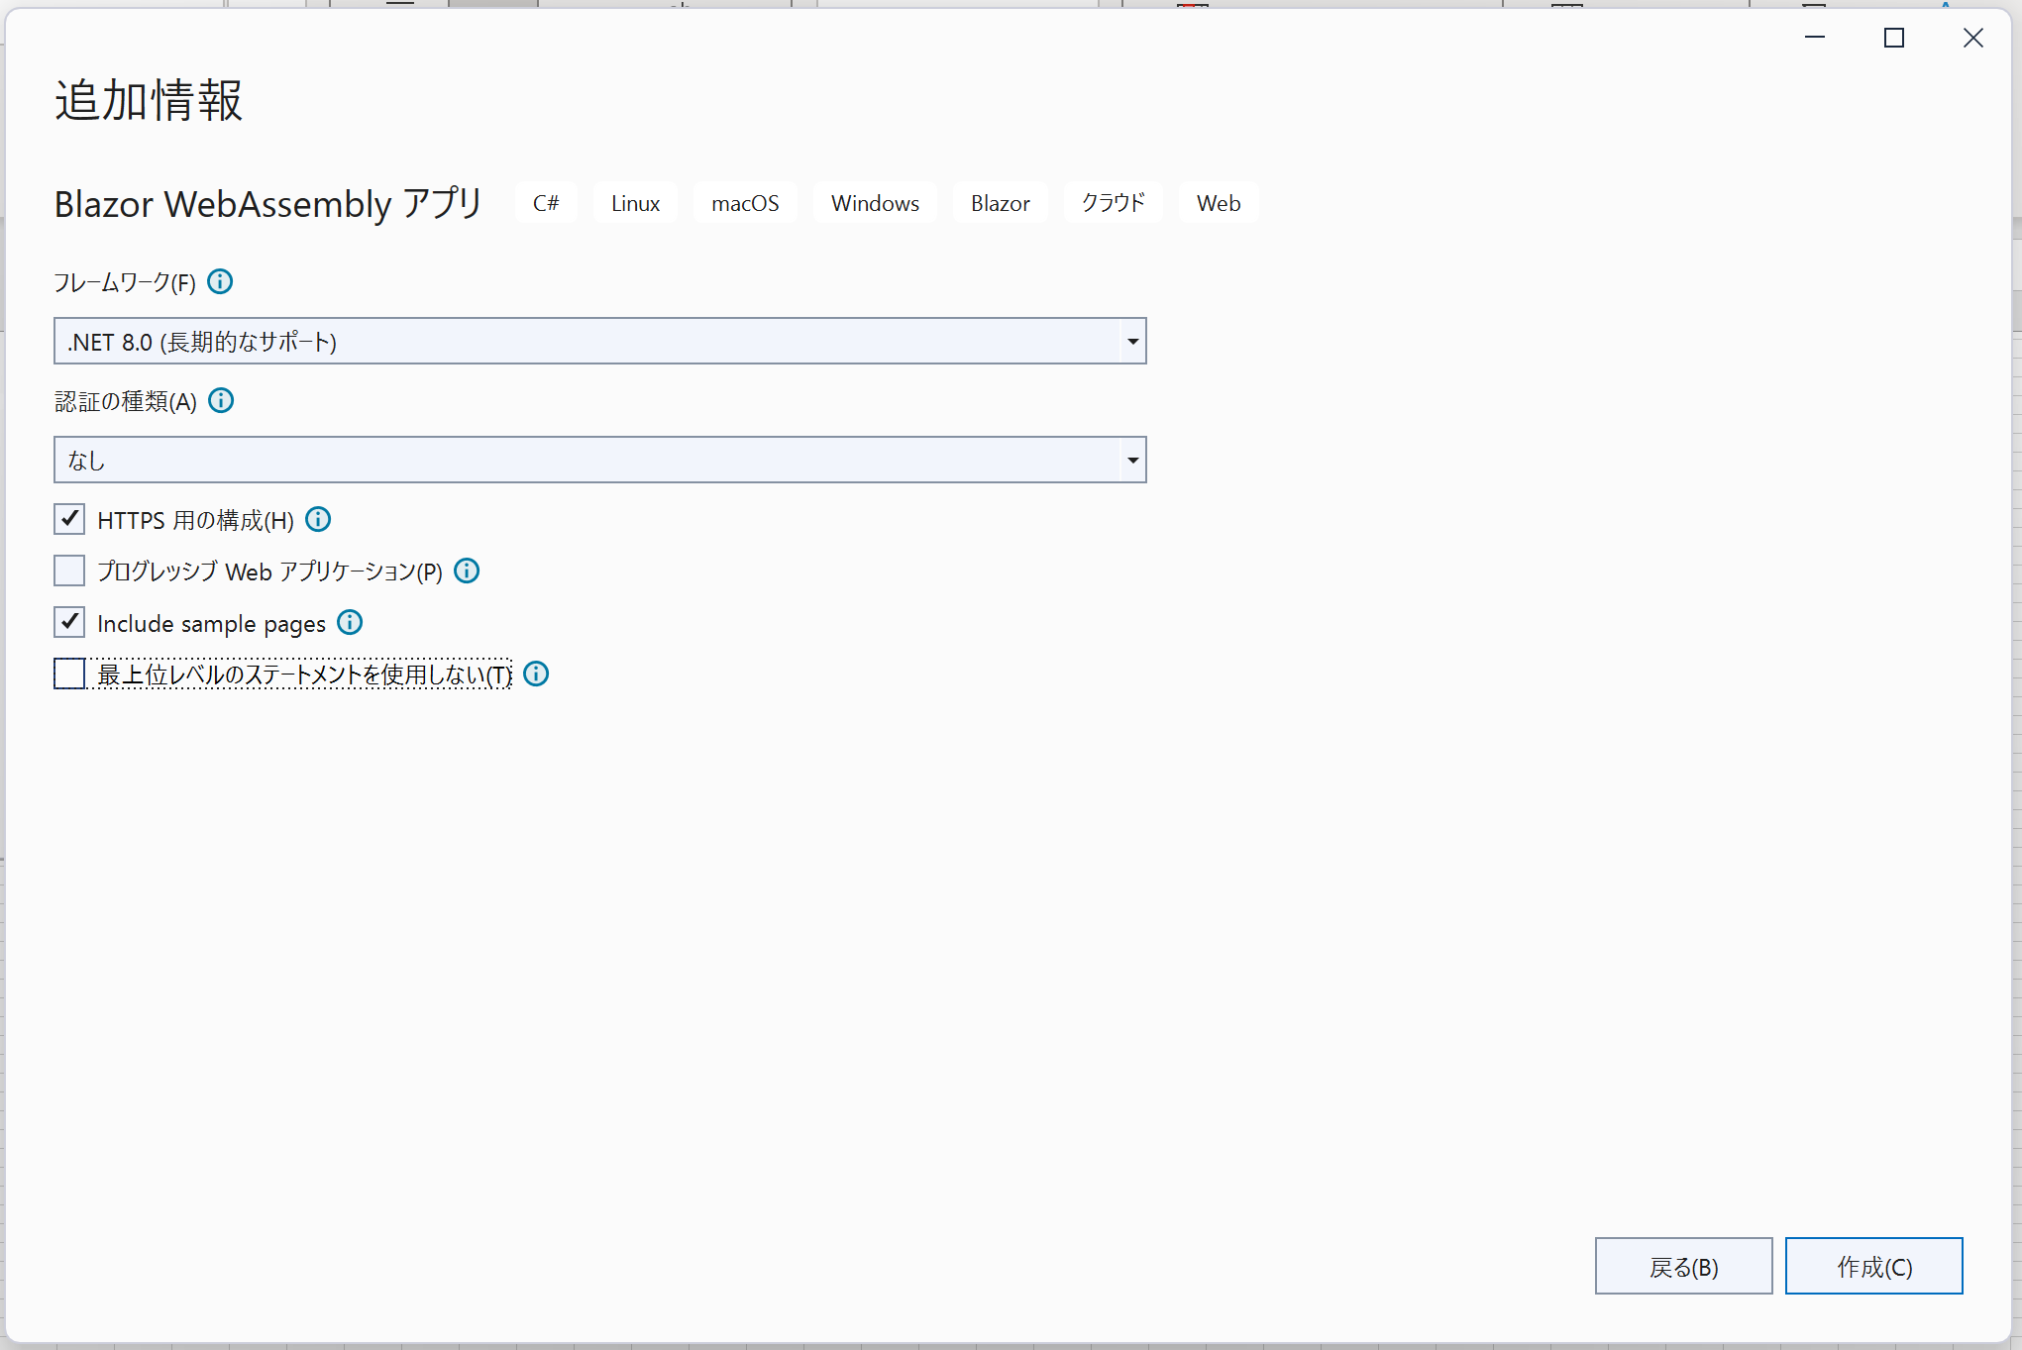
https://visualstudio.microsoft.com/ja/free-developer-offers/
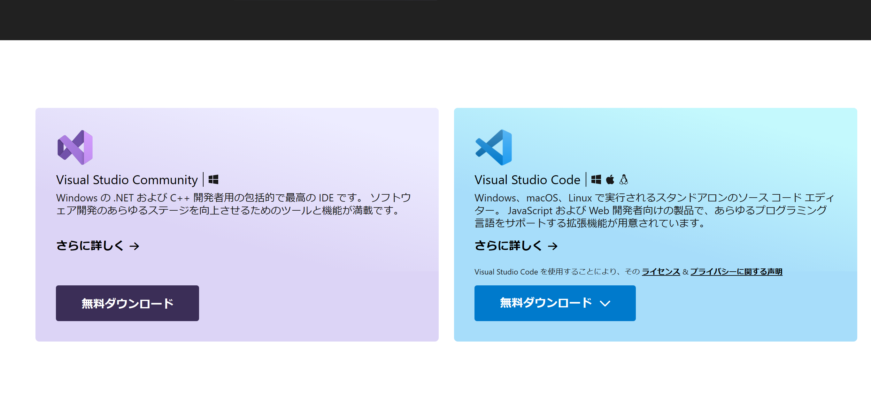

 | コーディング作業が重たい場合は、Visual Studio Codeで作業すればいいらしいです。

gitインストール
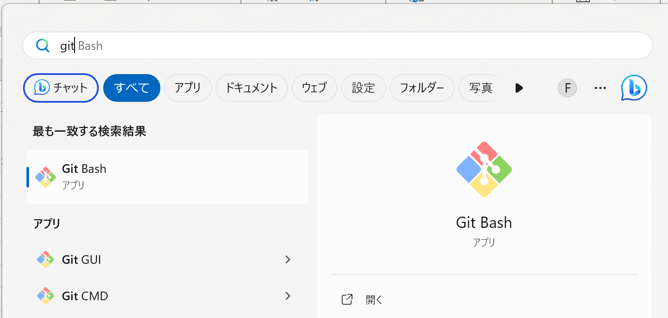
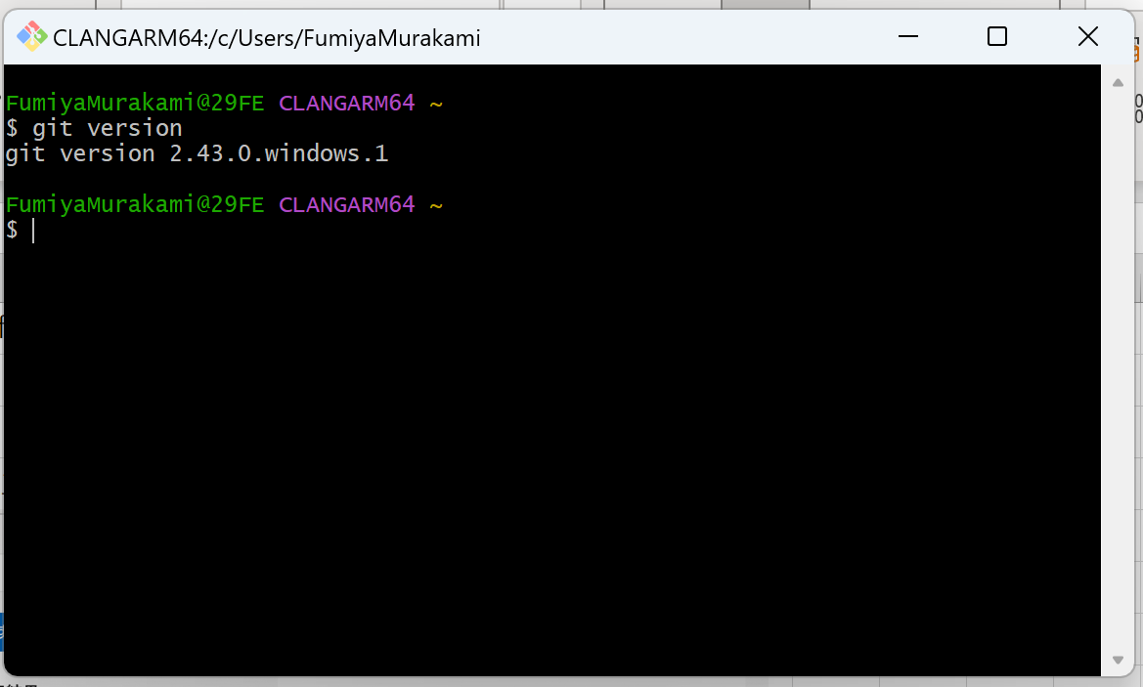
https://gitforwindows.org/
インストール時の選択項目はすべてデフォルトで進めてOK

Git Bashを立ち上げ、問題なくインストールされていることを確認

git初期設定
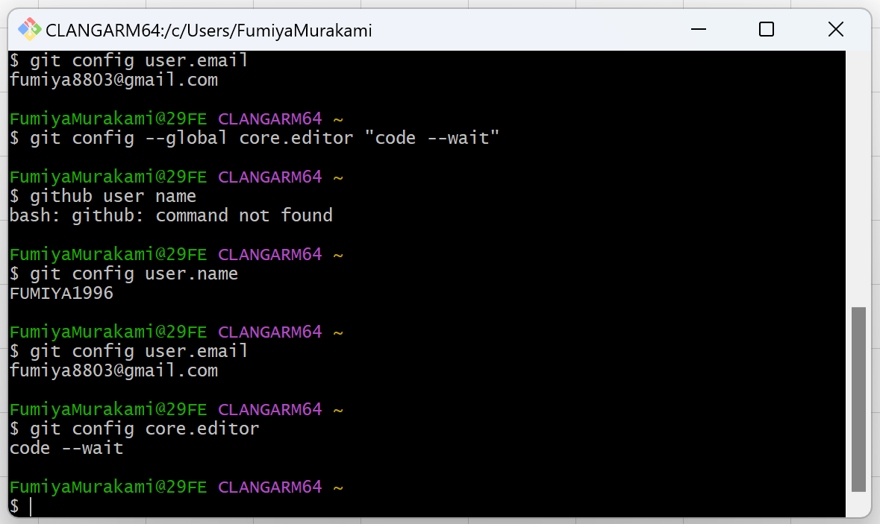
1. GitHubユーザ名を登録

コマンド： git config --global user.name "GitHubのユーザ名"
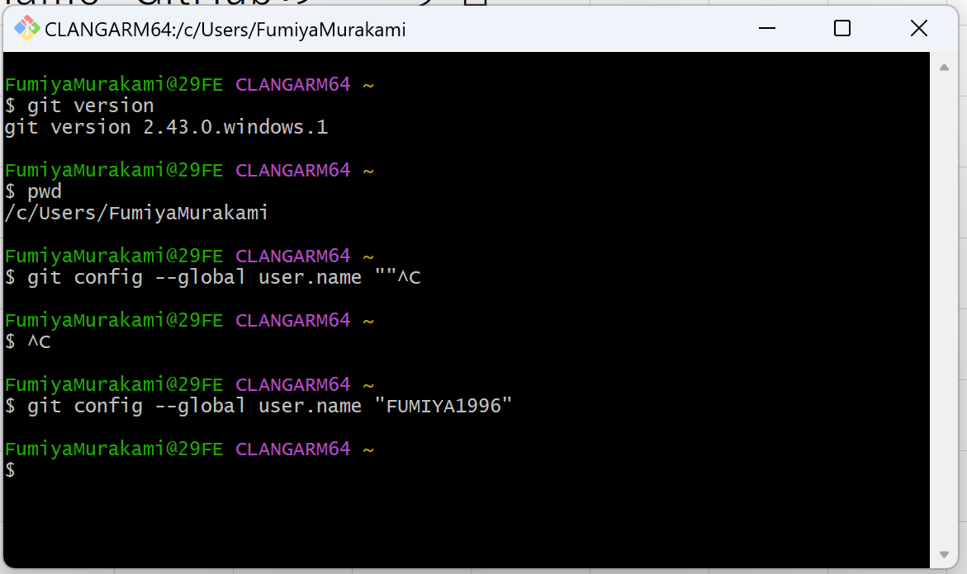

2. メールアドレスの登録
コマンド： git config --global user.email GitHubに登録したメールアドレス
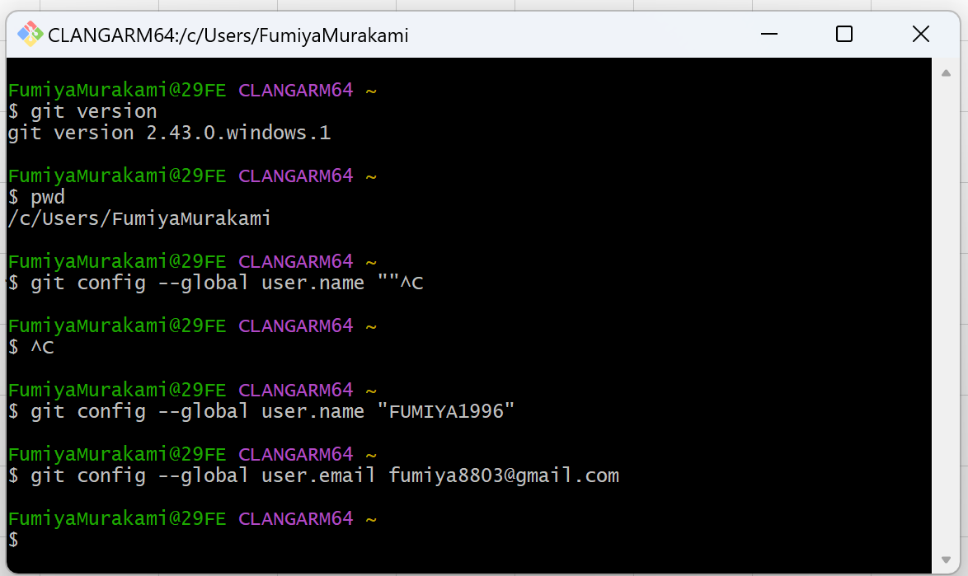

3. Gitで使うエディタを登録
コマンド： git config --global core.editor "code --wait"
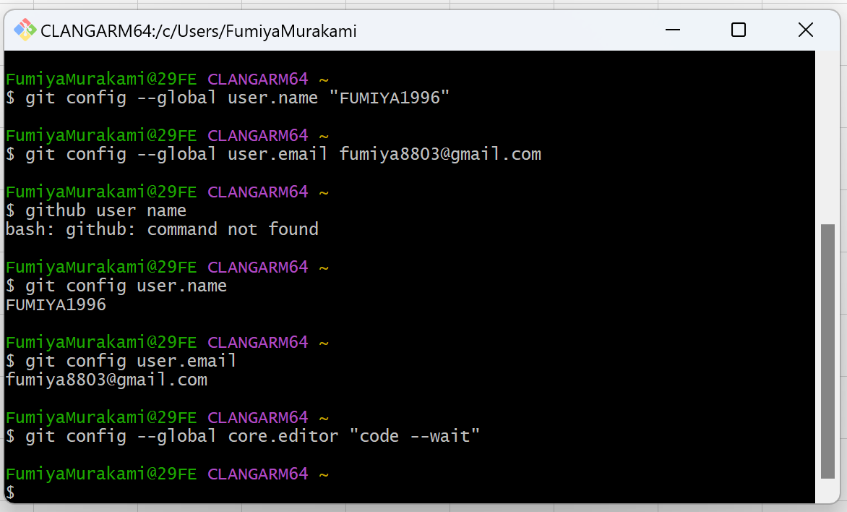

4. 登録内容の確認
コマンド： git config user.name
 | git config user.email
 | git config core.editor

SQL Server Manegement Studio
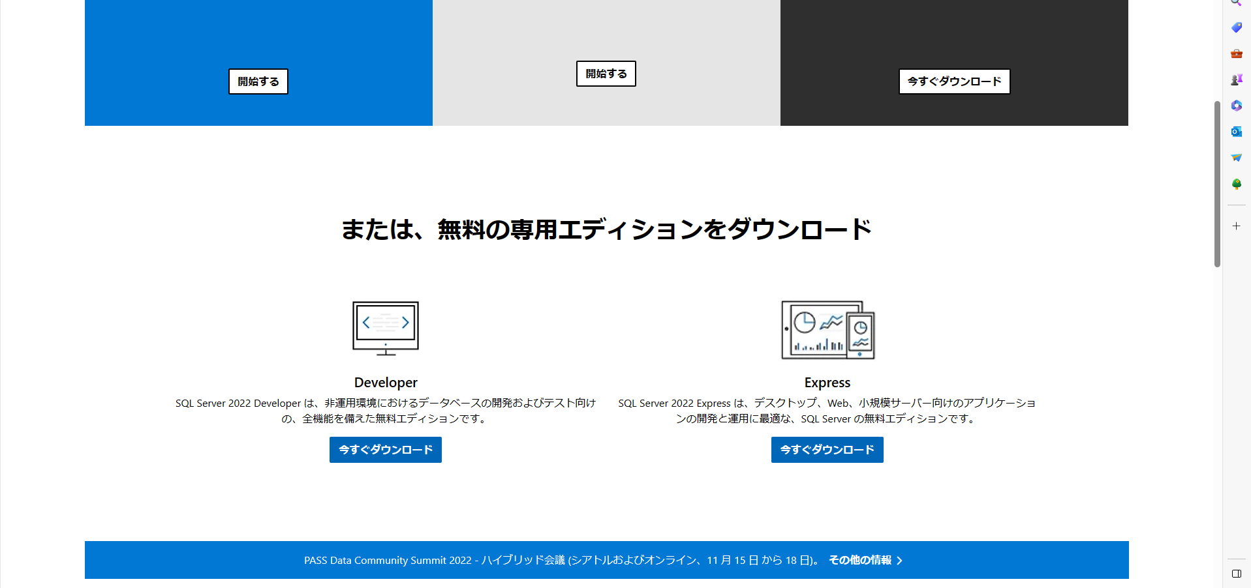
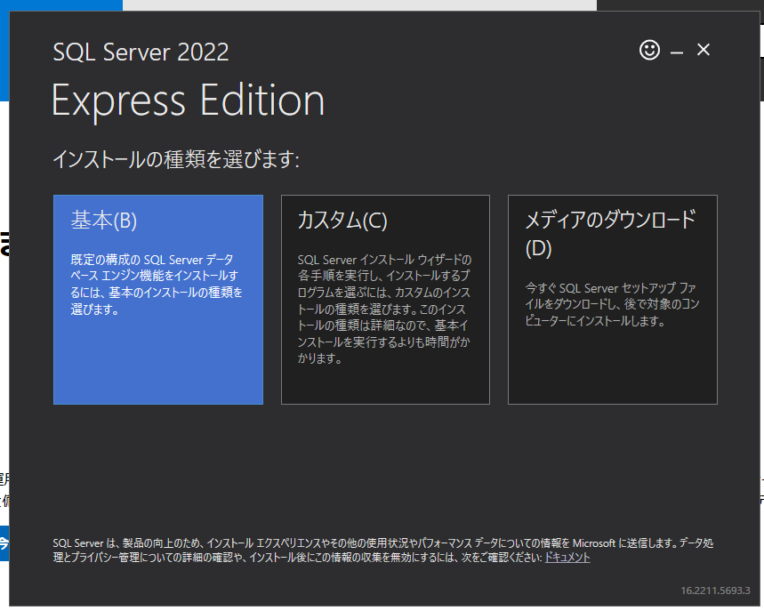
https://learn.microsoft.com/ja-jp/sql/ssms/download-sql-server-management-studio-ssms?view=sql-server-ver15
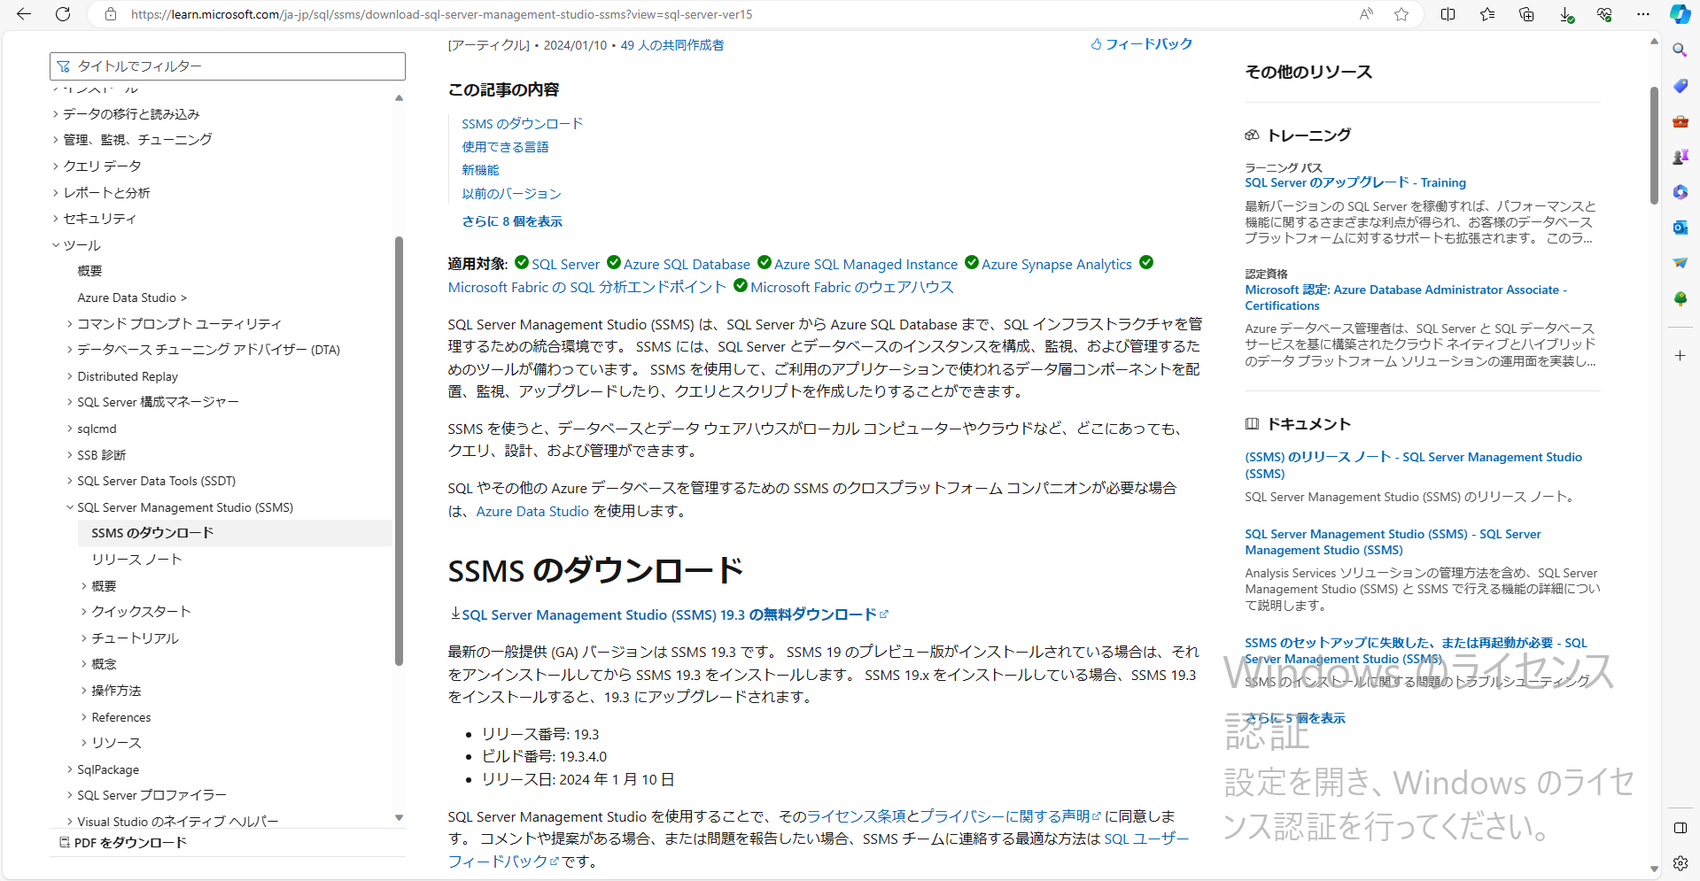

 | インストールに失敗する場合は、一度端末再起動を行うとよい。

https://www.microsoft.com/ja-jp/sql-server/sql-server-downloads

